MENU
Arkusz kalkulacyjny

Ćwiczenia do wykonania: Część 1 - Podstawy
 |  |  |  | - zadania dodatkowe

1 | Formuła tablicowa | 11 | % ogółu 2 |  | 21 | Wykres 4
2 | Suma.Jeżeli (oceny) | 12 | Suma.Jeżeli, Licz.Jeżeli |  | 22 | Wykres ax+b
3 | Wielkie litery (skróty) | 13 | Suma.Jeżeli, Licz.Jeżeli -2 |  | 23 | Wykres ax2 itd.
4 | Suma.Jeżeli (podzial kolumn) | 14 | Formatowanie |  | 24 | Powierzchnia
5 | Złącz kolumny | 15 | Równanie kwadratowe |  | 25 | Uczniowie2
6 | Jeżeli (skróty) | 16 | Sporzadz wykres |  | 26 | Sklepy
7 | Rok, LUB, Jeżeli | 17 | Szukaj wyniku |  | 27 | Czynsz
8 | Jeżeli , ORAZ | 18 | Wykres 2 |  | 28 | Banany
9 | Dzień, Miesiąc, ROK | 19 | Wykres 3 |  | 29 | Autokomis
10 | % ogółu | 20 | Lokaty, wykres

y=ax+b
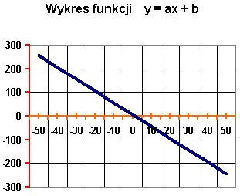
powrót
 | Utwórz tabelę i wykres funkcji y = ax + b, gdzie a = -5 zaś b = 7.
 | Niech x należy do przedziału <-50,50> i zmienia się z krokiem 10.

